Rękawica_WT_5palcowa_ochr_ergon
 |  |  |  |  | baza-nw.ciop.pl
Kalkulator naddatków wymiarowych wynikających stosowania środków ochrony rąk
Zagrożenia termiczne – wysoka temperatura
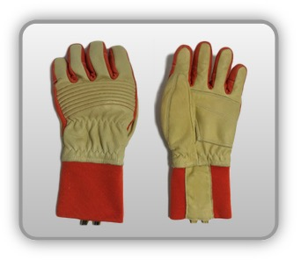 | Rękawica cechach ochronnych pięciopalcowa podwyższonych właściwościach ergonomicznych (skóra zwierzęca, dzianina)


Kalkulator naddatków wymiarowych rękawicy cechach ochronnych pięciopalcowej podwyższonych właściwościach ergonomicznych (skóra zwierzęca, dzianina)
Typ NW | miara antropo­metryczna y1, x1, o1, y2, x2, o2 [cm] | wymiar całkowity Y1, X1, O1, Y2, X2, O2 [cm] |  | wymiar naddatku [cm] |  | przyrost względny [%]
 |  | min | max | min | max | min | max
NW długości ręki Y1 | 18.5 | 19.0 | 19.5 | 0.5 | 1.0 | 2.7 | 5.4
NW szerokości ręki X1 | 8.2 | 10.4 | 11.1 | 2.2 | 2.9 | 26.8 | 35.4
NW obwodu ręki O1 | 20.0 | 28.0 | 29.0 | 8.0 | 9.0 | 40.0 | 45.0
NW długości palców /palec nr 2 wskazujący Y2 | 6.8 | 7.3 | 7.7 | 0.5 | 0.9 | 7.4 | 13.2
NW szerokości palców /palec nr 2 wskazujący X2 | 1.7 | 2.3 | 2.5 | 0.6 | 0.8 | 35.3 | 47.1
NW obwodu palców /palec nr 2 wskazujący O2 | 6.7 | 8.3 | 9.0 | 1.6 | 2.3 | 23.9 | 34.3

Opracowano na podstawie wyników V etapu programu wieloletniego „Poprawa bezpieczeństwa i warunków pracy”, finansowanego w zakresie badań naukowych i prac rozwojowych ze środków Narodowego Centrum Badań i Rozwoju. Projekt I.PB.10: Opracowanie danych do nowego atlasu miar człowieka, związanych ze stosowaniem środków ochrony indywidualnej z uwzględnieniem wybranych parametrów widzenia. Koordynator programu: Centralny Instytut Ochrony Pracy – Państwowy Instytut Badawczy.

